일정_클래스설계
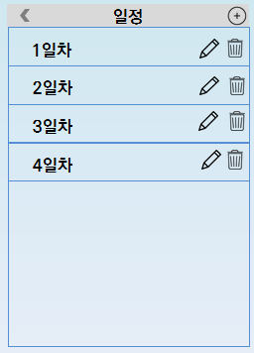
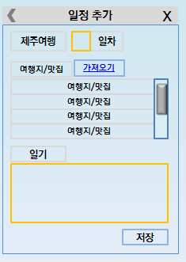

부모임
SHLFrame
topMenu: JPanel
backBtn: JButton
menuTitle :String
SHLScheduleDayFrame
dayPanel: JPanel
locationPanel: JPanel
diaryPanel: JPanel
daySaveBtn :JButton
interface

즐겨찾기에서가져오기
?
SHLScheduleDayAdd
dayPanel: JPanel
locationPanel: JPanel
diaryPanel: JPanel
daySaveBtn :JButton
writeFile(): void
SHLScheduleDayAdd
SHLScheduleFrame
day: SHLDayPanel
addBtn: JButton
readFile(): void

SHLDayPanel
day: Date
updateBtn: JButton
deleteBtn: JButton

SHLScheduleDayUpdate
dayPanel: JPanel
locationPanel: JPanel
diaryPanel: JPanel
daySaveBtn :JButton
readFile(): void
updateFile(): void

ScheduleVO
day: Date
diary: String
location: ArrayList

